Hoja1
 |  | Estadísticas trimestre abril - junio 2023

Centro de Capacitación.

 | Centro de Capacitación y Desarrollo de Derecho de Autor y Derechos Conexos.
 |  |  | Estadística abril 2023
 | No. | Actividades | Cantidad de asistente | Género |  | Grupo de interés | Fecha
 |  |  |  | Mas. | Fem.
 | 1 | Conversatorio de Derecho de autor a sector creativa. | 62 | 25 | 37 | Artistas Productoras Compositores Danza | 2023-04-01
 | 2 | Conversatorio Educativo de Derecho de Autor. | 63 | 26 | 37 | Conversatorio Educativo de Derecho de Autor | 14-Apr-23
 | 3 | Participación de Ruta Mipymes y Derecho de Autor | 335 | 149 | 186 | Artistas Compositores Gobierno Publico General | 14 al 16 abril
 | 4 | Charla ABC de Derecho de autor dirigida a Liceos, Colegios ABC Derecho de Autor. | 66 | 27 | 39 | Artistas Productoras Compositores Danza | 17 de abril
 | 5 | Conferencia de Derecho de autor en la Industria de la Moda. | 22 | 4 | 18 | Estudiantes Diseñadores Abogados Docente | 20 de abril
 | 6 | Conferencia Magistral: La Mujer en el Derecho de Autor y sus aportes a las industrias culturales y creativas. | 134 | 37 | 97 | Artistas Compositoras Funcionario de Gobierno Productoras Sociedades de Gestión Colectiva | 24 de abril
 | 7 | Seminario de Industria del Cine en el Derecho de Autor | 93 | 28 | 65 | Productoras de cine Guionistas Actores Actrices Gobierno Jueces Abogados Locutores Docentes | 26 de abril
 | 8 | El Rol de la Mujer en la Propiedad Intelectual en Republica Dominicana | 112 | 23 | 89 | Abogadas Docentes Fiscales Funcionarios de gobierno | 26 de abril
 | Cantidad de actividades en abril: 8 |  | 887 | 319 | 568

 |  |  | Estadística Mayo 2023
 | No. | Actividades | Cantidad de asistente | Género |  | Grupo de interés | Fecha
 |  |  |  | Mas. | Fem.
 | 1 | Mesa redonda de academias OMPI | 0 | 0 | 0 | Academias de Propiedad Intelectual OMPI. | 2023-05-03
 | 2 | Conferencia de ABC de Derecho de autor | 340 | 163 | 177 | Estudiantes de Liceo Docentes | 2023-05-05
 | 3 | Conferencia de ABC de Derecho de autor | 96 | 47 | 49 | Estudiantes de Liceo Docentes | 2023-05-11
 | 4 | Conferencia de ABC de Derecho de autor | 64 | 26 | 38 | Estudiantes de Liceo Docentes | 2023-05-16
 | 5 | Conferencia de ABC de Derecho de autor | 31 | 13 | 18 | Estudiantes de Liceo Docentes | 2023-05-17
 | 6 | Conferencia de ABC de Derecho de autor | 65 | 39 | 26 | Estudiantes de Liceo Docentes | 2023-05-18
 | 7 | Seminario de Industria del Cine “Derecho de autor de la obra cinematográfica reconocida por el derecho de autor” | 84 | 36 | 48 | Estudiantes Docentes Abogados Guionistas Productoras de Cine Egeda Dominicana | 2023-05-24
 | 8 | Conferencia “Rol de la ONDA y la protección del derecho de autor en el ámbito educativo” | 46 | 18 | 28 | Estudiantes de Postgrado Docentes Profesores de educación media | 2023-05-25
 | 9 | Conferencia ABC de Derecho de autor - Modalidad de Artes | 117 | 49 | 68 | Estudiantes de Centro de Formación en Modalidad de Artes, Minerd | 2023-05-29
 | 10 | Conferencia ABC de Derecho de Autor | 62 | 34 | 28 | Presencial, Colegio Saint Patrick | 2023-05-30
 | 11 | Experto Invitado - Conferencia Derecho de autor y la gestión creativa | 24 | 16 | 8 | Estudiantes de Ingeniería Industrial | 2023-05-31
 | Cantidad de actividades en mayo : 11 |  | 929 | 441 | 488

 |  |  | Estadística junio 2023
 | No. | Actividades | Cantidad de asistente | Género |  | Grupo de interés | Fecha
 |  |  |  | Mas. | Fem.
 | 1 | Conversatorio Educativo de Derecho de Autor. | 118 | 54 | 64 | Estudiantes Productores. Compositores Sociedades de Gestión Colectiva Empresarios Gobierno Pintores Fotografos | 2023-06-01
 | 2 | Representación de Stand | 265 | 137 | 128 | Presencial, Gala Nacional de Modalidad de Artes del Ministerio de Educación. | Del 13 al 15 jun
 | 3 | Representación de Stand | 175 | 77 | 98 | Presencial, 1er. Congreso Creativo Economía Naranja MICM – Ministerio de Cultura. | Del 16 al 18 jun
 | 4 | Seminario de Propiedad Intelectual, UNIBE | 62 | 26 | 36 | Estudiantes Docentes | 2023-06-14
 | 5 | Conferencia Streaming y Metaverso: Conexiones con la Propiedad Intelectual | 80 | 42 | 38 | Estudiantes Abogados Docentes | 2023-06-28
 | Cantidad de actividades en junio : 5 |  | 700 | 336 | 364

 |  | Resumen del trimestre abril-junio 2023

 |  | Meses | Cantidad de actividades. | Cantidad de asistente. | Masculino | Femenino
 |  | Abril | 8 | 887 | 319 | 568
 |  | Mayo | 11 | 929 | 441 | 488
 |  | Junio | 5 | 700 | 336 | 364
 |  | Total | 24 | 2,516 | 1,096 | 1,420

Cantidad de asistentes.
Capacitados por género

Resolución Alternativa de Conflictos.

 |  |  | Resumen del trimestre abril-junio 2023
 |  |  | Meses | Vistas Conciliatorias | Acta de acuerdos | Acta de no acuerdos | Acta de no comparecencia.
 |  |  | Abril | 2 | 0 | 1 | 0
 |  |  | Mayo | 1 | Proceso | 0 | 1
 |  |  | Junio | 0 | 0 | 0 | 0
 |  |  | Total | 3 | 0 | 1 | 1

 |  |  | Asistencia Jurídica
 |  |  | Meses | Cantidad
 |  |  | Abril | 15
 |  |  | Mayo | 0
 |  |  | Junio | 5
 |  |  | Total | 20
Vistas Conciliatorias
Acta de no comparecencia.
Asistencia jurídica

Inspectoría
Abril - 2023

 |  | Apr-23
 |  | Categorías | Cantidad
 |  | Notificaciones | 11
 |  | Registros nuevos usuarios | 2
 |  | Inspecciones de partes | 3
 |  | Inspecciones de oficios | 10
 |  | Renovación de registro. | 10
 |  | Total | 36

Mayo 2023

 |  | May-23
 |  | Categorías | Cantidad
 |  | Notificaciones | 39
 |  | Registros nuevos usuarios | 4
 |  | Inspecciones de partes | 0
 |  | Inspecciones de oficios | 9
 |  | Renovación de registro. | 12
 |  | Total | 64

Junio 2023
 |  | Jun-23
 |  | Categorías | Cantidad
 |  | Notificaciones | 49
 |  | Registros nuevos usuarios | 4
 |  | Inspecciones de partes | 0
 |  | Inspecciones de oficios | 20
 |  | Renovación de registro. | 8
 |  | Total | 81

Inspecciones trimestre abril - junio 2023
 |  | Inspecciones
 |  | Resumen del trimestre abril-junio 2023
 |  | Categorías | Cantidad
 |  | Notificaciones | 99
 |  | Registros nuevos usuarios | 10
 |  | Inspecciones de partes | 3
 |  | Inspecciones de oficios | 39
 |  | Renovación de registro. | 30
 |  | Total | 181

Registros en físico por género.
Atención al Usuario

 |  | Solicitud de registros en físicos por género
 |  | Resumen del trimestre abril-junio 2023
 |  | Género | Cantidad | Porcentaje
 |  | Masculino | 1496 | 68%
 |  | Femenino | 714 | 32%
 |  | Total general | 2,210 | 100%

Registros on line por género

 |  | Solicitud de registros on line por género trimestre octubre - diciembre 2022
 |  | Resumen del trimestre abril-junio 2023
 |  | Género | Cantidad | Porcentaje
 |  | Masculino | 89 | 67.42%
 |  | Femenino | 43 | 32.58%
 |  | Total general | 132 | 100%

Categorías solicitudes presenciales
 |  | Categorías solicitudes presenciales
 |  | Resumen del trimestre abril-junio 2023
 |  | Categorías | Cantidad | Porcentaje
 |  | Letras de canción | 1469 | 55%
 |  | Libros | 281 | 10%
 |  | Obras musicales | 261 | 10%
 |  | Producción de canciones | 165 | 6%
 |  | Guion cinematográfico | 150 | 6%
 |  | Cortometraje | 81 | 3%
 |  | Cuentos | 69 | 3%
 |  | Sinopsis / argumentos | 62 | 2%
 |  | Novelas | 44 | 2%
 |  | Proyecto general | 36 | 1%
 |  | Poemas | 35 | 1%
 |  | Documental | 34 | 1%
 |  | Total general | 2687 | 100%

Solicitudes Vs. promedio emisión de certificados.
 |  | Solicitudes Vs. días transcurridos.
 |  | Resumen del trimestre abril-junio 2023
 |  | Meses | Solicitudes | Días Transcurridos
 |  | Abril | 13,055 | 2.69
 |  | Mayo | 3,248 | 1.89
 |  | Junio | 566 | 1.24
 |  | Total general | 16,869 | 1.3

REGISTROS DE OBRAS FÍSICO Y VIRTUAL ABRIL 2023.
Registros

 |  | Registros de obras físico y virtual
 |  | Santo Domingo y Santiago | abril 2023.
 |  | Tipos de obras | Cantidad
 |  | Obras literarias | 9,995
 |  | Obras artísticas | 2,785
 |  | Obras cientificas | 275
 |  | Total de registros | 13,055

REGISTROS DE OBRAS FÍSICO Y VIRTUAL MAYO 2023

 |  | Registros de obras físico y virtual
 |  | Santo Domingo y Santiago | mayo 2023.
 |  | Tipos de obras | Cantidad
 |  | Obras literarias | 2,317
 |  | Obras artísticas | 882
 |  | Obras cientificas | 49
 |  | Total de registros | 3,248

Registros de obras fisico y virtual junio 2023

 |  | Registros de obras físico y virtual
 |  | Santo Domingo y Santiago | junio 2023.
 |  | Tipos de obras | Cantidad
 |  | Obras literarias | 468
 |  | Obras artísticas | 83
 |  | Obras cientificas | 15
 |  | Total de registros | 566

REGISTROS DE OBRAS TRIMESTRE ABRIL-JUNIO 2023

 |  | Resumen del trimestre abril-junio 2023
 |  | Tipos de obras | Cantidad
 |  | Obras literarias | 12,780
 |  | Obras artísticas | 3,750
 |  | Obras cientificas | 339
 |  | Total de registros | 16,869

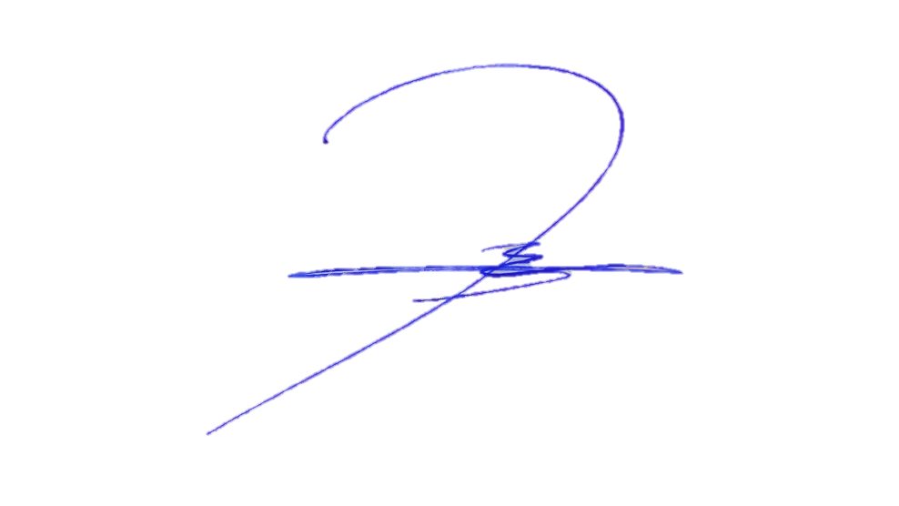

 |  | Eduar Ramos Eró
 |  | Encargado de Planificación y Desarrollo

